BDI
ANEXO II – PLANILHA DE COMPOSIÇÃO DO BDI

 | COMPOSIÇÃO DO B.D.I.
 | AC =Taxa de Administração Central |  | 4.00%
 | S = Taxa de Seguros |  | 0.80%
 | R+G = Taxa de Riscos e Garantias |  | 1.27%
 | DF = Taxa de Despesas Financeiras |  | 1.23%
 | L = Taxa Lucro |  | 7.40%
 | I = Taxa de Incidência de Impostos* |  | 6.15%
 |  | PIS | 0.65%
 |  | COFINS | 3.00%
 |  | ISS | 2.50%
 | BDI utilizado |  | 22.88%
 | * soma dos impostos (ISS, PIS, COFINS)
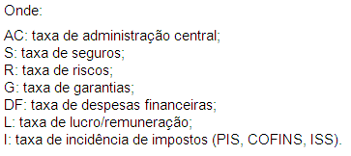

 |  | Itaara/RS, 17 de setembro de 2025

 | Responsável Técnico |  | Responsável Técnico
 | Manuela Kelling |  | Thiago Ferreira Dutra
 | Arquiteta e Urbanista |  | Engenheiro Civil
 | CAU/RS A268144-7 |  | CREA RS262055

